Маршрутный лист
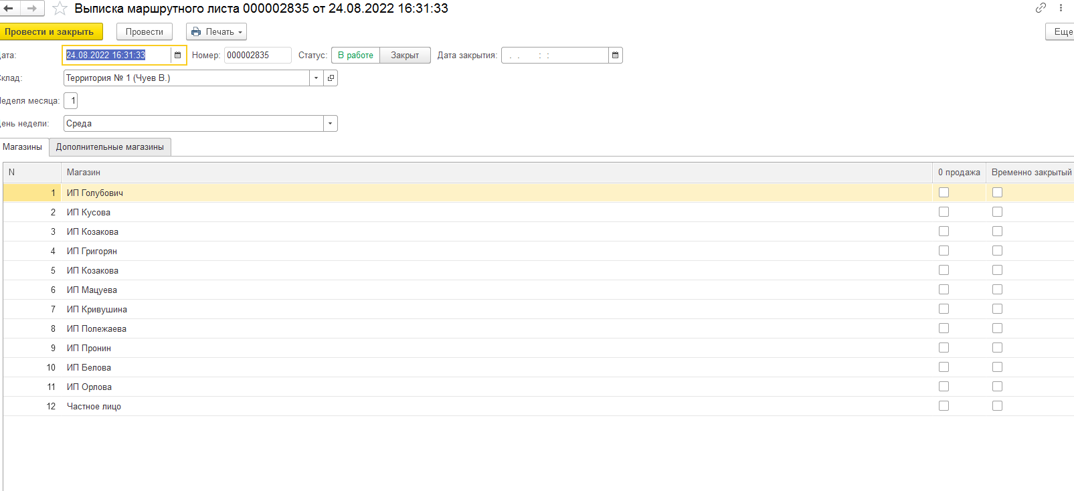
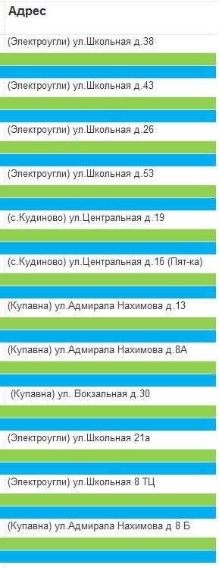
 |  | назад

 |  | Дата | Сумма
Маршрутный лист 1 |  | 2022-09-01 | 12,500,000.00
Маршрутный лист 2 |  | 2022-08-25 | 59,222.00
------------
Маршрутынй лист N

 | Открывается не закрытый маршрутный лист(то есть статус "в работе")
 | Может зайти в дополнително найти нужного контрагента и сделать по нему продажу.
 | Маршрутный лист будет считаться закрытым когда будут сделаны продажи по всем контрагентам. Если по каком ту не сделал продажу ставит соответствующую галочку напротив контрагента( добавить галочку "Не захотел брать")
 | Возмоность видить адресса фактические контрагентов

